BDContar
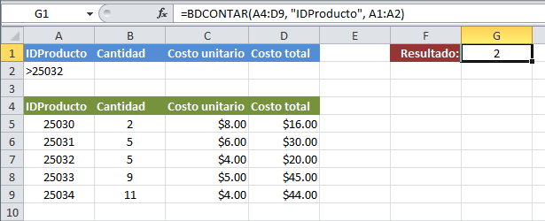
IDPRODUCTO | CANTIDAD | COSTO UNITARIO | COSTO TOTAL | RESULTADO | 2
>3 |  |  |  |  | 2

IDPRODUCTO | CANTIDAD | COSTO UNITARIO | COSTO TOTAL
1 | 2 | 8 | 16
2 | 5 | 6 | 30
3 | 5 | 4 | 20
4 | 9 | 5 | 45
5 | 11 | 4 | 44

BDContar2
IDPRODUCTO | CANTIDAD | COSTO UNITARIO | COSTO TOTAL | RESULTADO | 1
<>3 | 5

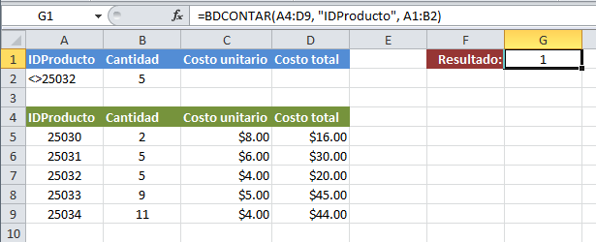
IDPRODUCTO | CANTIDAD | COSTO UNITARIO | COSTO TOTAL
1 | 2 | 8 | 16
2 | 5 | 6 | 30
3 | 5 | 4 | 20
4 | 9 | 5 | 45
5 | 11 | 4 | 44

